גיליון1
 |  | פרמטרים
 | שכבות | אפוקים | חלון זמן | תוצאות טסט RMSE
ללא עוד מניות: 4600 שורות |  |  |  | test rmse: 0.37640918273458085 | train rmse: 0.6139922006488963
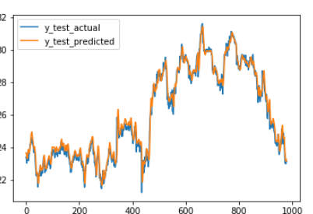
עם מיצובישי |  |  |  | test rmse: 0.4309129708931318 | train rmse: 0.6161898964316657

ללא שער חליפין |  |  |  | train rmse: 0.7530674294140074
 |  |  |  | test rmse: 0.5673637901186357

עם שער חליפין |  |  |  | train rmse: 0.7397993357456695
 |  |  |  | test rmse: 0.4375290589386992

עם שער חליפין וללא אקטיבציה בסופי |  |  |  | TEST ו-TRAIN 0.7+

